Fig_1
Nombre d'habitants hors zone à bâtir

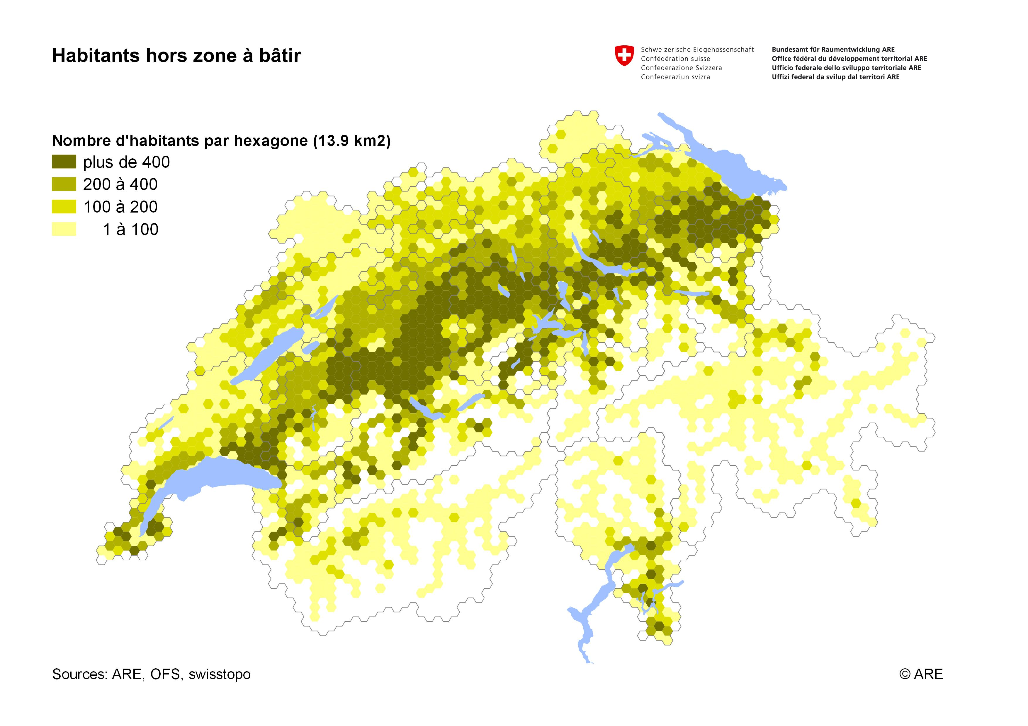

Sources
ARE: Statistique suisse des zones à bâtir 2022
OFS; STATPOP 2011

Fig_2
Evolution du nombre d'habitants hors zone à bâtir

Année | 2000 | 2016 | 2021
Habitants en zone à bâtir | 6,736,646 | 7,980,909 | 8,261,575
Habitants hors zone à bâtir | 470,879 | 438,641 | 424,897
Total | 7,207,525 | 8,419,550 | 8,686,472
Pourcentage hors zone à bâtir | 6.5% | 5.2% | 4.9%

Sources
ARE: Statistique suisse des zones à bâtir 2022
OFS: Recensement fédéral de la population 2000, STATPOP 2016 / 2021

Fig_3
Nombre d'emplois hors zone à bâtir

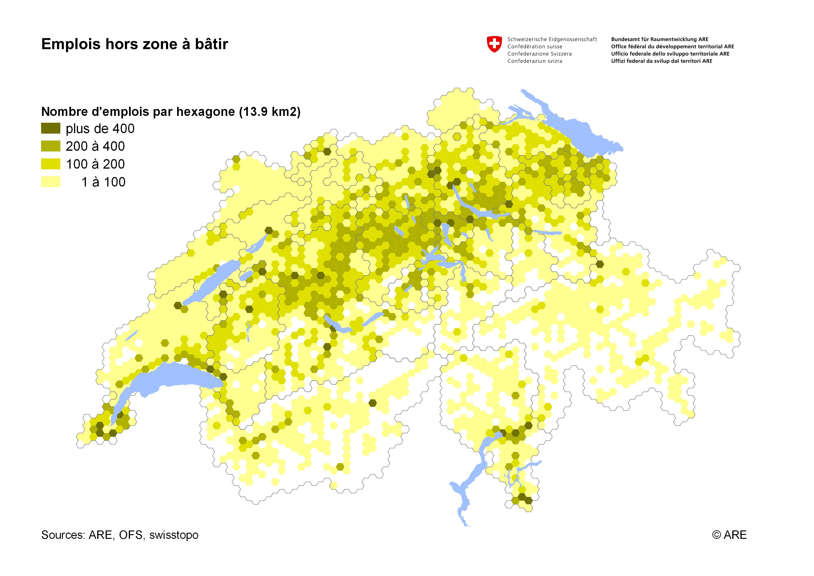

Sources
ARE: Statistique suisse des zones à bâtir 2012
OFS: STATENT 2020

Fig_4
Pourcentage d'habitants et d'emplois hors zone à bâtir, par type de commune

TypOFS12_9_No | Type de commune | Habitants hors zone à bâtir | Habitants en zone à bâtir | Emplois hors zone à bâtir | Emplois en zone à bâtir | Habitants | Emplois
11 | Commune urbaine d’une grande agglo. | 25,267 | 2,623,373 | 24,102 | 2,060,155 | 1.0% | 1.2%
12 | Commune urbaine d'une agglo. moyenne | 37,592 | 1,876,481 | 24,308 | 1,300,217 | 2.0% | 1.8%
13 | Comm. urbaine d’une petite ou hors agglo. | 31,055 | 871,559 | 18,318 | 523,815 | 3.4% | 3.4%
21 | Commune périurbaine de forte densité | 27,917 | 517,139 | 13,124 | 234,681 | 5.1% | 5.3%
22 | Commune périurbaine de moyenne densité | 68,381 | 851,578 | 31,632 | 299,738 | 7.4% | 9.5%
23 | Commune périurbaine de faible densité | 56,831 | 378,263 | 24,408 | 99,369 | 13.1% | 19.7%
31 | Commune d’un centre rural | 37,740 | 340,936 | 17,907 | 199,238 | 10.0% | 8.2%
32 | Commune rurale en situation centrale | 101,606 | 581,316 | 43,782 | 242,883 | 14.9% | 15.3%
33 | Commune rurale périphérique | 38,508 | 220,915 | 21,323 | 106,615 | 14.8% | 16.7%
 | Suisse | 424,897 | 8,261,560 | 218,904 | 5,066,711 | 4.9% | 4.1%

 | Sources
 | ARE: Statistique suisse des zones à bâtir 2022
 | OFS: STATPOP 2021, STATENT 2020

Fig_5
Pourcentage d'habitants et d'emplois hors zone à bâtir, par canton

Abréviation de canton | Habitants hors zone à bâtir | Habitants en zone à bâtir | Emplois hors zone à bâtir | Emplois en zone à bâtir | Habitants | Emplois
BS | 248 | 195,691 | 235 | 185,189 | 0.1% | 0.1%
BL | 4,723 | 286,152 | 3,588 | 148,853 | 1.6% | 2.4%
GE | 8,285 | 492,813 | 6,539 | 355,429 | 1.7% | 1.8%
SH | 1,563 | 82,040 | 1,072 | 45,762 | 1.9% | 2.3%
ZH | 33,237 | 1,524,017 | 23,100 | 1,036,488 | 2.1% | 2.2%
VS | 8,909 | 342,002 | 7,577 | 174,110 | 2.5% | 4.2%
SO | 7,899 | 270,096 | 5,757 | 139,978 | 2.8% | 4.0%
AG | 20,810 | 678,339 | 11,898 | 332,711 | 3.0% | 3.5%
TI | 11,817 | 337,995 | 10,198 | 228,111 | 3.4% | 4.3%
VD | 31,075 | 790,536 | 18,136 | 441,438 | 3.8% | 3.9%
TG | 11,581 | 272,790 | 6,919 | 133,813 | 4.1% | 4.9%
NE | 7,318 | 167,366 | 3,316 | 103,011 | 4.2% | 3.1%
GR | 8,820 | 191,526 | 7,504 | 123,736 | 4.4% | 5.7%
CH | 156,285 | 5,631,363 | 105,839 | 3,448,629 | 4.9% | 4.1%
GL | 2,041 | 38,989 | 1,177 | 20,627 | 5.0% | 5.4%
JU | 3,904 | 69,256 | 2,552 | 41,281 | 5.3% | 5.8%
ZG | 7,134 | 122,432 | 3,994 | 113,154 | 5.5% | 3.4%
SG | 37,778 | 478,753 | 15,390 | 291,005 | 7.3% | 5.0%
FR | 27,972 | 299,668 | 11,452 | 145,154 | 8.5% | 7.3%
LU | 39,230 | 379,300 | 17,857 | 238,013 | 9.4% | 7.0%
SZ | 16,124 | 147,034 | 6,048 | 78,861 | 9.9% | 7.1%
BE | 102,790 | 936,064 | 43,823 | 599,117 | 9.9% | 6.8%
NW | 4,348 | 39,291 | 1,761 | 22,381 | 10.0% | 7.3%
UR | 4,261 | 32,509 | 1,957 | 17,016 | 11.6% | 10.3%
OW | 7,088 | 31,217 | 2,443 | 20,054 | 18.5% | 10.9%
AR | 11,673 | 43,672 | 3,080 | 24,056 | 21.1% | 11.4%
AI | 4,269 | 12,027 | 1,554 | 7,406 | 26.2% | 17.3%

 | Sources
 | ARE: Statistique suisse des zones à bâtir 2022
 | OFS: STATPOP 2021, STATENT 2020

Fig_6
Emplois en et hors zone à bâtir, par secteur économique

 | Primaire | Secondaire | Tertiaire
Emplois en zone à bâtir | 52,716 | 1,050,420 | 3,963,618
Emplois hors zone à bâtir | 106,282 | 26,900 | 85,745
Pourcentages en zone à bâtir | 1% | 21% | 78%
Pourcentages hors zone à bâtir | 49% | 12% | 39%

Sources
ARE: Statistique suisse des zones à bâtir 2022
OFS: STATENT 2020

Fig_7
Surfaces d'habitat et d'infrastructure en et hors zone à bâtir, par type d'utilisation

Code | Code | En zone à bâtir | Hors zone à bâtir | En zone à bâtir | Hors zone à bâtir
1 | Aires industrielles et artisanales | 23,580 | 2,017 | 92% | 8%
2 | Aires de bâtiments | 129,006 | 36,651 | 78% | 22%
3 | Surfaces de transport | 34,386 | 63,868 | 35% | 65%
4 | Surfaces d'infrastructure spéciale | 7,681 | 9,072 | 46% | 54%
5 | Espaces verts et lieux de détente | 13,293 | 7,567 | 64% | 36%
 | Total surfaces d'habitat et d'infrastructure | 207,946 | 119,175 | 64% | 36%

 | Sources
 | ARE: Statistique suisse des zones à bâtir 2022
 | OFS: Statistique de la superficie 2013/18, géodonnées

Fig_8
Variation des surfaces d'habitat et d'infrastructure hors zone à bâtir, par type d'utilisation (en ha par année)

Code | Catégorie | Nombre_85 | Nombre_97 | Nombre_09 | Nombre_18 | 1979/85 - 1992/97 | 1992/97 - 2004/09 | 2004/09 - 2013/18
1 | Aires industrielles et artisanales | 1,320 | 1,619 | 1,867 | 2,017 | 25 | 21 | 17
2 | Aires de bâtiments | 25,287 | 29,363 | 33,535 | 36,651 | 340 | 348 | 346
3 | Surfaces de transport | 53,651 | 58,617 | 62,116 | 63,868 | 414 | 292 | 195
4 | Surfaces d'infrastructure spéciale | 11,073 | 10,014 | 9,505 | 9,072 | -88 | -42 | -48
5 | Espaces verts et lieux de détente | 3,652 | 4,517 | 6,965 | 7,567 | 72 | 204 | 67
 | Total surfaces d'habitat et d'infrastructure | 94,983 | 104,130 | 113,988 | 119,175 | 762 | 822 | 576

 | Sources
 | ARE: Statistique suisse des zones à bâtir 2022
 | OFS: Statistique de la superficie 2013/18, géodonnées

Fig_9
Aires de bâtiments hors zone à bâtir (en hectares)

Code | Type d'utilisation | hors zone à bâtir
1 | Aires d'habitation | 11,643
2 | Aires de bâtiments publics | 851
3 | Aires de bâtiments agricoles | 22,516
4 | Aires de bâtiments non déterminés | 1,641

 | Sources
 | ARE: Statistique suisse des zones à bâtir 2022
 | OFS: Statistique de la superficie 2013/18, géodonnées

Fig_10
Variation des aires de bâtiments hors zone à bâtir (en ha par année)

Code | Catégorie | Nombre_85 | Nombre_97 | Nombre_09 | Nombre_18 | 1979/85 - 1992/97 | 1992/97 - 2004/09 | 2004/09 - 2013/18
1 | Aires d'habitation | 7,583 | 9,128 | 10,616 | 11,643 | 129 | 124 | 114
2 | Aires de bâtiments publics | 610 | 704 | 824 | 851 | 8 | 10 | 3
3 | Aires de bâtiments agricoles | 15,737 | 17,964 | 20,589 | 22,516 | 186 | 219 | 214
4 | Aires de bâtiments non déterminés | 1,357 | 1,567 | 1,506 | 1,641 | 18 | -5 | 15

 | Sources
 | ARE: Statistique suisse des zones à bâtir 2022
 | OFS: Statistique de la superficie 2013/18, géodonnées

Fig_11
Pourcentage des surfaces de bâtiments hors zone à bâtir

Kt_Kz | Hors zone à bâtir | En zone à bâtir | Pourcentage cantonal | Moyenne suisse
BS | 624 | 5 | 1% | 19%
GE | 1,440 | 110 | 7% | 19%
BL | 1,547 | 153 | 9% | 19%
ZH | 5,904 | 709 | 11% | 19%
SO | 1,764 | 221 | 11% | 19%
AG | 3,816 | 540 | 12% | 19%
SH | 535 | 83 | 13% | 19%
VS | 2,230 | 352 | 14% | 19%
TI | 2,175 | 384 | 15% | 19%
VD | 3,465 | 642 | 16% | 19%
TG | 1,888 | 413 | 18% | 19%
NE | 783 | 197 | 20% | 19%
JU | 605 | 153 | 20% | 19%
ZG | 501 | 142 | 22% | 19%
SG | 2,788 | 815 | 23% | 19%
GL | 293 | 86 | 23% | 19%
GR | 1,450 | 487 | 25% | 19%
SZ | 806 | 284 | 26% | 19%
NW | 195 | 69 | 26% | 19%
FR | 1,608 | 632 | 28% | 19%
BE | 5,291 | 2,111 | 29% | 19%
UR | 181 | 85 | 32% | 19%
LU | 1,837 | 922 | 33% | 19%
AR | 270 | 141 | 34% | 19%
OW | 187 | 124 | 40% | 19%
AI | 84 | 61 | 42% | 19%

 | Sources
 | ARE: Statistique suisse des zones à bâtir 2022
 | OFS: Statistique de la superficie 2013/18, données cantonales

Fig_12
Variation des surfaces de bâtiments hors zone à bâtir, par type d'utilisation (en ha par année)

Code | Kategorie | Nombre_85 | Nombre_97 | Nombre_09 | Nombre_18 | 1979/85 - 1992/97 | 1992/97 - 2004/09 | 2004/09 - 2013/18
1 | Bâtiments industriels et artisanaux | 224 | 275 | 299 | 312 | 4 | 2 | 1
3 | Maisons individuelles et maisons de deux logements | 1,001 | 1,182 | 1,296 | 1,379 | 15 | 10 | 9
7 | Immeubles résidentiels | 72 | 89 | 105 | 117 | 1 | 1 | 1
9 | Bâtiments publics | 120 | 129 | 143 | 144 | 1 | 1 | 0
11 | Bâtiments agricoles | 6,077 | 6,589 | 7,111 | 7,579 | 43 | 44 | 52
13 | Bâtiments non déterminés | 350 | 398 | 375 | 386 | 4 | -2 | 1

 | Sources
 | ARE: Statistique suisse des zones à bâtir 2022
 | OFS: Statistique de la superficie 2013/18, géodonnées

Fig_13
Variation des surfaces de bâtiments hors zone à bâtir, par canton (en ha)

Kt_No | Kt_Kz | 1979/85 | 1992/97 | 2004/09 | 2013/18
1 | ZH | 536 | 596 | 658 | 709
2 | BE | 1,804 | 1,930 | 2,007 | 2,111
3 | LU | 685 | 759 | 868 | 922
4 | UR | 75 | 85 | 84 | 85
5 | SZ | 237 | 256 | 268 | 284
6 | OW | 98 | 108 | 117 | 124
7 | NW | 57 | 60 | 63 | 69
8 | GL | 61 | 68 | 81 | 86
9 | ZG | 103 | 119 | 132 | 142
10 | FR | 484 | 553 | 598 | 632
11 | SO | 175 | 194 | 210 | 221
12 | BS | 8 | 7 | 8 | 5
13 | BL | 103 | 117 | 147 | 153
14 | SH | 55 | 60 | 71 | 83
15 | AR | 123 | 130 | 134 | 141
16 | AI | 55 | 59 | 59 | 61
17 | SG | 640 | 709 | 779 | 815
18 | GR | 407 | 449 | 459 | 487
19 | AG | 414 | 480 | 501 | 540
20 | TG | 262 | 313 | 367 | 413
© ARE
21 | TI | 351 | 367 | 378 | 384
22 | VD | 473 | 532 | 583 | 642
23 | VS | 285 | 323 | 339 | 352
24 | NE | 144 | 159 | 174 | 197
25 | GE | 102 | 104 | 104 | 110
26 | JU | 108 | 126 | 143 | 153

 | Sources
 | ARE: Statistique suisse des zones à bâtir 2022
 | OFS: Statistique de la superficie 2013/18, données cantonales

Fig_14
Nombre de bâtiments avec ou sans usage d'habitation hors zone à bâtir par canton

Kt_No | Kt_Kz | Nom | Total hors zone à bâtir | Bâtiments avec usage d'habitation | Bâtiments sans usage d'habitation
1 | ZH | Zürich | 37,611 | 11,061 | 26,550
2 | BE | Bern | 123,869 | 41,621 | 82,248
3 | LU | Luzern | 40,032 | 11,885 | 28,147
4 | UR | Uri | 9,414 | 2,553 | 6,861
5 | SZ | Schwyz | 17,229 | 5,846 | 11,383
6 | OW | Obwalden | 8,815 | 2,695 | 6,120
7 | NW | Nidwalden | 4,676 | 1,406 | 3,270
8 | GL | Glarus | 6,732 | 2,093 | 4,639
9 | ZG | Zug | 6,345 | 1,830 | 4,515
10 | FR | Fribourg | 29,987 | 10,137 | 19,850
11 | SO | Solothurn | 11,065 | 2,906 | 8,159
12 | BS | Basel-Stadt | 431 | 58 | 373
13 | BL | Basel-Landschaft | 8,037 | 1,662 | 6,375
14 | SH | Schaffhausen | 4,007 | 632 | 3,375
15 | AR | Appenzell Ausserrhoden | 10,377 | 5,241 | 5,136
16 | AI | Appenzell Innerrhoden | 5,280 | 2,009 | 3,271
17 | SG | St. Gallen | 48,339 | 16,855 | 31,484
18 | GR | Graubünden | 47,050 | 13,822 | 33,228
19 | AG | Aargau | 28,014 | 7,087 | 20,927
20 | TG | Thurgau | 16,186 | 4,248 | 11,938
21 | TI | Ticino | 48,135 | 20,467 | 27,668
22 | VD | Vaud | 37,524 | 13,056 | 24,468
23 | VS | Valais | 44,211 | 15,385 | 28,826
24 | NE | Neuchâtel | 10,256 | 3,446 | 6,810
© ARE
25 | GE | Genève | 6,361 | 2,518 | 3,843
26 | JU | Jura | 8,324 | 2,033 | 6,291
 |  |  | 618,307 | 202,552 | 415,755

 | Sources
 | ARE: Statistique suisse des zones à bâtir 2022
 | OFS: Registre fédérale des bâtiments et des logements, état 31.12.2022
 | swisstopo: Modèle topographique du paysage 2022

Fig_15
Nombre de bâtiments à usage d'habitation hors zone à bâtir: constructions nouvelles, démolitions et solde par année

Année | Constructions nouvelles | Démolitions | Solde
2002 | 449 | 250 | 199
2003 | 473 | 208 | 265
2004 | 464 | 267 | 197
2005 | 513 | 279 | 234
2006 | 530 | 278 | 252
2007 | 469 | 314 | 155
2008 | 483 | 316 | 167
2009 | 436 | 244 | 192
2010 | 436 | 258 | 178
2011 | 359 | 244 | 115
2012 | 365 | 253 | 112
2013 | 403 | 292 | 111
2014 | 433 | 296 | 137
2015 | 495 | 365 | 130
2016 | 490 | 303 | 187
2017 | 437 | 302 | 135
2018 | 414 | 296 | 118
2019 | 403 | 347 | 56
2020 | 445 | 344 | 101
2021 | 379 | 270 | 109
2022 | 267 | 198 | 69

 | Sources
 | ARE: Statistique suisse des zones à bâtir 2022
 | OFS: Registre fédérale des bâtiments et des logements, état 31.12.2022

Fig_16
Logements hors zone à bâtir, par type de commune

TypOFS12_9_No | Type de commune | Nombre de logements en zone à bâtir | Nombre de logements hors zone à bâtir | Total | Pourcentage
11 | Commune urbaine d’une grande agglo. | 1,374,636 | 12,080 | 1,386,716 | 0.9%
12 | Commune urbaine d'une agglo. moyenne | 1,025,861 | 24,405 | 1,050,266 | 2.3%
13 | Comm. urbaine d’une petite ou hors agglo. | 476,043 | 19,518 | 495,561 | 3.9%
21 | Commune périurbaine de forte densité | 257,202 | 15,219 | 272,421 | 5.6%
22 | Commune périurbaine de moyenne densité | 420,882 | 38,546 | 459,428 | 8.4%
23 | Commune périurbaine de faible densité | 198,776 | 37,206 | 235,982 | 15.8%
31 | Commune d’un centre rural | 223,246 | 27,819 | 251,065 | 11.1%
32 | Commune rurale en situation centrale | 293,070 | 53,150 | 346,220 | 15.4%
33 | Commune rurale périphérique | 213,152 | 46,145 | 259,297 | 17.8%
 |  | 4,482,868 | 274,088 | 4,756,956 | 5.8%

 | Sources
 | ARE: Statistique suisse des zones à bâtir 2022
 | OFS: Registre fédérale des bâtiments et des logements, état 31.12.2022

Fig_17
Logements hors zone à bâtir : pourcentage de résidences principales par type de commune

TypOFS12_9_No | Type de commune | Résidences principales | Résidences non principales | Total | Pourcentage des résidences principales
11 | Commune urbaine d’une grande agglo. | 9,863 | 2,217 | 12,080 | 81.6%
12 | Commune urbaine d'une agglo. moyenne | 15,423 | 9,003 | 24,426 | 63.1%
13 | Comm. urbaine d’une petite ou hors agglo. | 12,808 | 6,625 | 19,433 | 65.9%
21 | Commune périurbaine de forte densité | 11,629 | 3,490 | 15,119 | 76.9%
22 | Commune périurbaine de moyenne densité | 28,163 | 10,784 | 38,947 | 72.3%
23 | Commune périurbaine de faible densité | 23,753 | 13,065 | 36,818 | 64.5%
31 | Commune d’un centre rural | 15,402 | 12,447 | 27,849 | 55.3%
32 | Commune rurale en situation centrale | 41,379 | 11,892 | 53,271 | 77.7%
33 | Commune rurale périphérique | 16,580 | 29,565 | 46,145 | 35.9%
 |  | 175,000 | 99,088 | 274,088 | 63.8%

 | Sources
 | ARE: Statistique suisse des zones à bâtir 2022
 | OFS: Registre fédérale des bâtiments et des logements, état 31.12.2022

